Tabelle1
Maximum 2 Liter Rahm pro grosse Teigschüssel (Grosi)! Im Notfall sind maximal 2.5 Liter möglich.
Sensler Brätzele
 |  |  |  | Nach Mama Helen
für | 1 | Portion zu ca. |  | 80 | Stück Brätzele

1.00 | Liter | Doppelrahm
2.25 | SL | Salz | = | 36 | gr. | (1 SL= | 16 | gr)
4.00 | SL | Zucker | = | 64 | gr. | (1 SL= | 16 | gr)
40.0 | gr | Butter | flüssig
800 | gr | Weissmehl

 |  | Alles zusammenfügen
 |  | Teig nur kurz verarbeiten (mit K Knetaufsatz)
 |  | (Konsistenz ist wie Biskuitteig)

je 400 | gr | Fertigen Teig in Frischhaltefolie in ca. 25/30 cm.
 |  | grosse Rechtecke auswallen.
 |  | 1 bis 2 Tage kühl lagern.
 |  | Kann auch gefroren werden.
 |  | Vorbereitungszeit für 8 Liter, ca. 2 Stunden.
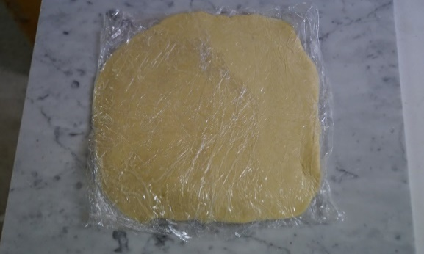

Am Backtag:

 |  |  |  | Teig in Plastikbeutel ca. 5 mm
 |  |  |  | dick auswallen ca. 30/50 cm.
 |  |  |  | Mehl benutzen, damit Teig nicht klebt.

 |  |  |  | in 30 cm lange Streifen schneiden
 |  |  |  | Kontrolle mit Schnur
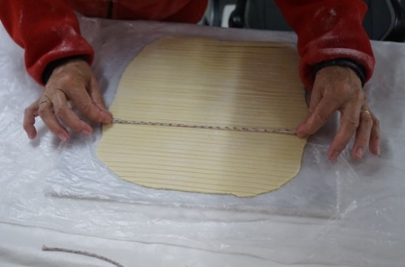

 |  |  |  | daraus in lang gestreckte Ovale formen
 |  |  |  | Die zusammengefügte Stelle sollte
 |  |  |  | in der Mitte sein.
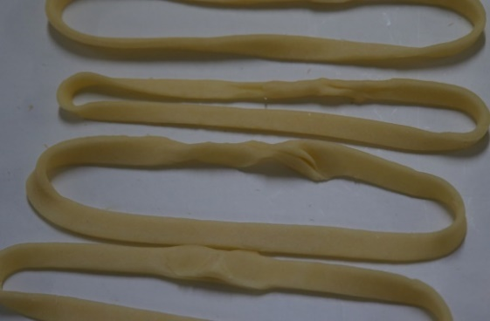

Tradeln kühl lagern (können auch gefroren werden)

Backen:

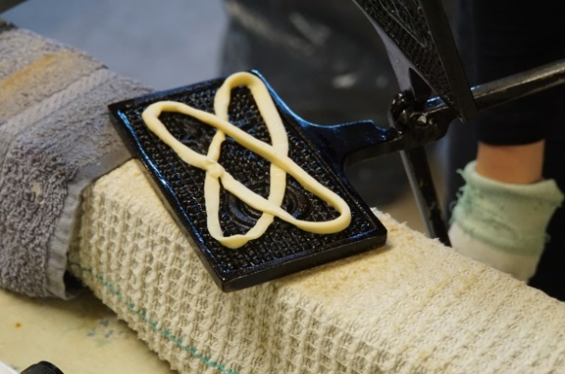

 |  |  |  | Tradel auf das Brätzeleisen legen
 |  |  |  | und eine andere Tradel
 |  |  |  | übers Kreuz darauf legen.
 |  |  |  | Mit dem Messer richten, damit
 |  |  |  | 5 Löcher entstehen.

Das Brätzeleisen schliessen und so alle Sensler Brätzele
nach einander goldbraun backen.
Das Brätzeleisen nach jeder Brätzel wenden.
Beim Aufbewahren Dose mit Alufolie zusätzlich verschliessen.

 |  | Material bereitstellen:

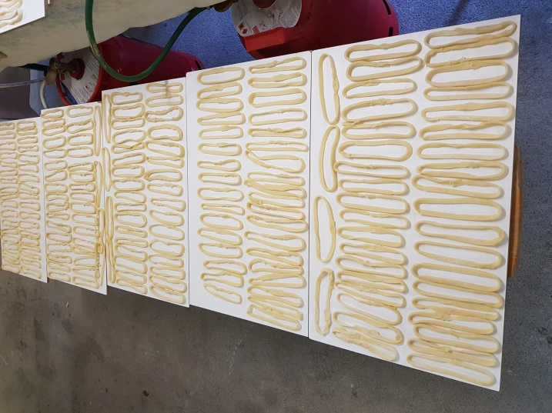
 |  | Gasrechaud
 |  | Reservegas

 |  | Frischhaltefolie
4 bis 5 | Rollen | Haushaltpapier
 |  | Plastikbeutel (30 Liter Inhalt)
 |  | Bodenlappen

1 |  | Schere
2 |  | Messer
 |  | Wallholz
 |  | Pinsel
 |  | Zündhölzer
 |  | Pizzaroller

 |  | Mehl
 |  | Öl

 |  | Tee und Wasser
 |  | Becher

 |  | Marmorplatten zum Auswallen des Teiges
 |  | Holzplatten um Tradeln kaltzustellen
